关系图
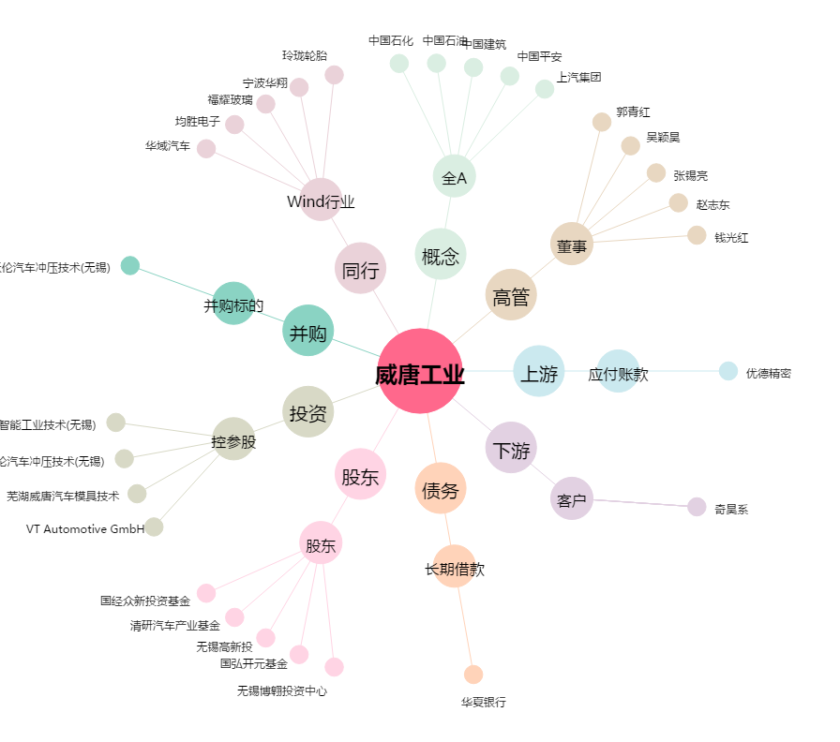
威唐工业[300707.SZ] - 关系概览图

